RTJ Flexseal
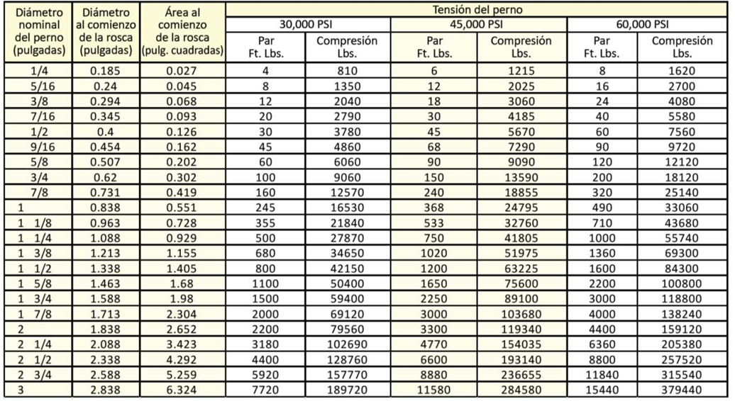
El torque recomendado en relación al bulón debe ser aquel que proporcione una tensión al perno que se encuentre entre el 40 y 60% del límite elástico del bulón. Para bulones de material B7 con un lubricante con coeficiente de fricción 0.17 se presenta la tabla de abajo. En el caso de los anillos RTJ es factible utilizar una tensión de 60.000 psi y es la recomendada.
Diámetro nominal del perno (pulgadas) | Diámetro nominal del perno (mm) | Par/Torque ft. Lbs. (60000 psi) | Par/Torque Kgm (60000 psi) | Par/Torque Nm (60000 psi) | Avanti P7 ft. Lbs. | Avanti 1 ft. Lbs. | Avanti 3 ft. Lbs. | Avanti 5 ft. Lbs. | Avanti 8 ft. Lbs. | Avanti 10 ft. Lbs. | Avanti 20 ft. Lbs. | Stealth-2 ft. Lbs. | Stealth-4 ft. Lbs. | Stealth-8 ft. Lbs. | Stealth-14 ft. Lbs. | Stealth-22 ft. Lbs. | Stealth-36 ft. Lbs.

0.25 | 6.35 | 8 | 1 | 11 |  |  |  |  |  |  |  | 24345 | 41355 | 56955 | 87900 | 104070 | 126435 | ft. Lbs. | Mínimo
0.3125 | 7.94 | 16 | 2 | 22 |  |  |  |  |  |  |  | 162300 | 275700 | 379700 | 586000 | 693800 | 842900 | ft. Lbs. | Máximo | 25.4
0.375 | 9.52 | 24 | 3 | 33 |  |  |  |  |  |  |  | 3366 | 5718 | 7874 | 12153 | 14388 | 17480 | Kgm | Mínimo | TORQUE (FUERZA) | 1 NM | 1 KgM | 1 Ft Lbs
0.4375 | 11.11 | 40 | 6 | 54 |  |  |  |  |  |  |  | 22439 | 38117 | 52495 | 81017 | 95921 | 116535 | Kgm | Máximo | 1 NM | 1.00000 | 0.10197 | 0.73760
0.5 | 12.70 | 60 | 8 | 81 |  |  |  |  |  |  |  | 33007 | 56069 | 77220 | 119175 | 141098 | 171421 | Nm | Mínimo | 1 KgM | 9.80665 | 1.00000 | 7.23000
0.5625 | 14.29 | 90 | 12 | 122 | 115 |  |  |  |  |  |  | 220046 | 373794 | 514797 | 794499 | 940654 | 1142804 | Nm | Máximo | 1 Ft Lbs | 1.35580 | 0.13825 | 1.00000
0.625 | 15.88 | 120 | 17 | 163 |  | 193
0.75 | 19.05 | 200 | 28 | 271
0.875 | 22.22 | 320 | 44 | 434 |  |  | 445
1 | 25.40 | 490 | 68 | 664
1.125 | 28.58 | 710 | 98 | 963 | 767 |  |  | 804
1.25 | 31.75 | 1000 | 138 | 1356 |  |  |  |  | 1164
1.375 | 34.93 | 1360 | 188 | 1844 |  | 1284
1.5 | 38.10 | 1600 | 221 | 2169 |  |  |  |  |  | 1761
1.625 | 41.28 | 2200 | 304 | 2983 |  |  |  |  |  |  | 2760
1.75 | 44.45 | 3000 | 415 | 4067 |  |  | 2861
1.875 | 47.63 | 4000 | 553 | 5423
2 | 50.80 | 4400 | 608 | 5966
2.25 | 57.15 | 6360 | 879 | 8623 |  |  |  | 5360
2.5 | 63.50 | 8800 | 1217 | 11931 |  |  |  |  | 7760
2.75 | 69.85 | 11840 | 1637 | 16053
3 | 76.20 | 15440 | 2135 | 20934 |  |  |  |  |  | 11743
 |  |  |  |  |  |  |  |  |  |  | 17890

